Hoja 1
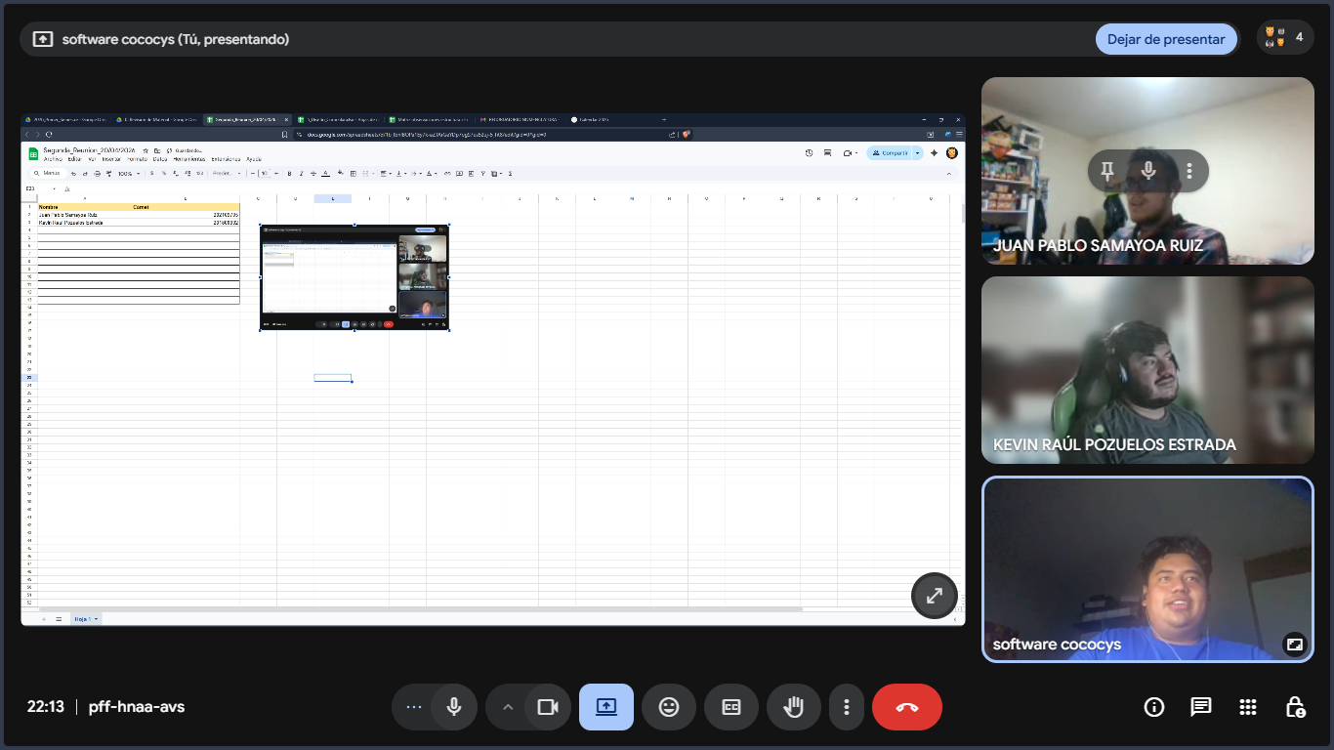
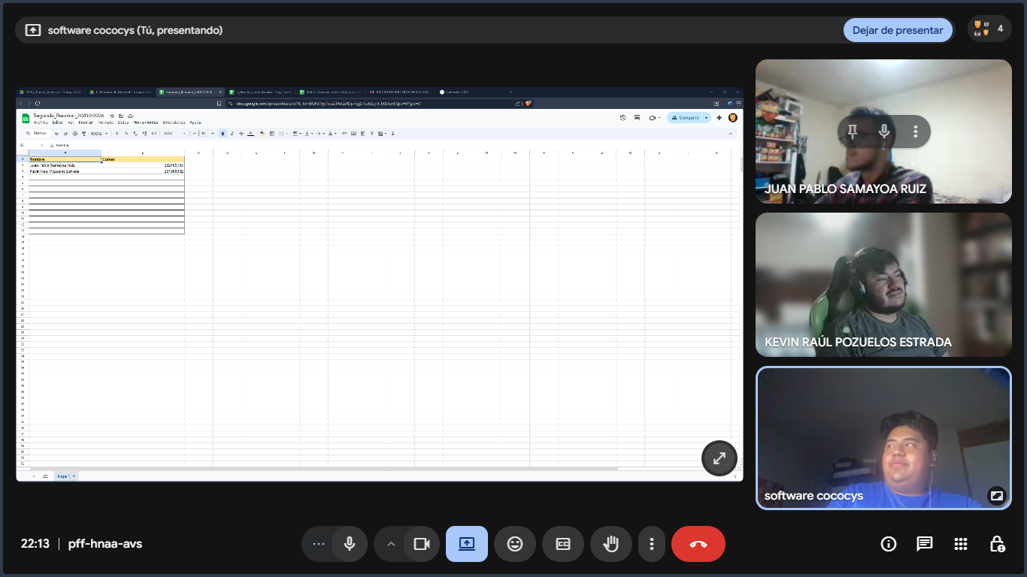
Nombre | Carnet
Juan Pablo Samayoa Ruiz | 202109705
Kevin Raul Pozuelos Estrada | 201800992

